Worksheet
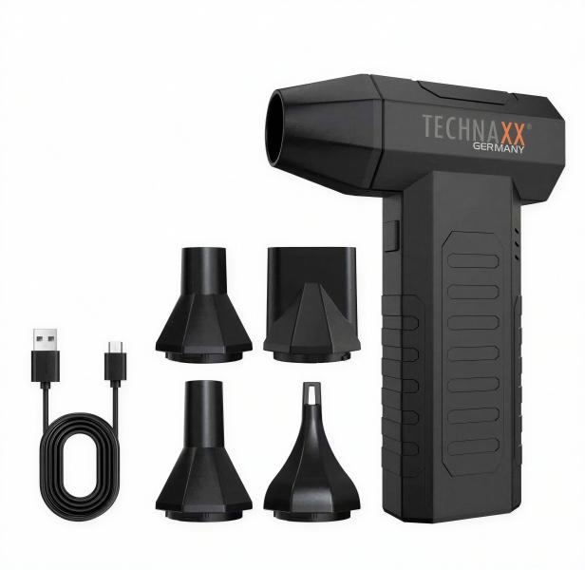
Technaxx Akku Hochleistungsgebläse Pro TX-391

Artikelnummer | 5442 |  | VE | 50
EAN | 4260101733481 |  | Stück pro Palette | 1500
Zollnummer | 8414599590 |  | Lagen Pro Palette | 5

Abmessungen - Artikel
Länge(cm) | Breite(cm) | Höhe(cm) | Gewicht(g)
6.5 | 3.7 | 14.3 | 226

Abmessungen - Artikelverpackung
Länge(cm) | Breite(cm) | Höhe(cm) | Leergewicht(g) | Gewicht(g) Artikel+Verpackung
11 | 4.8 | 17 | 80 | 400

Abmessungen - VE Karton (Masterkarton)
Länge(cm) | Breite(cm) | Höhe(cm) | Gewicht(g)
57.8 | 26 | 35.8 | 16800

Verpackung - Bestandteile
Rest Zubehör (g) | Papier/Pappe (g) | Styropor (g) | Kunstst. Hohlkörper(g) | Kunstst. Folien(g) | Materialverbunde (g)
0 | 0 | 0 | 0 | 0 | 0

Batterie- / Akkuinformationen
Batterie-benötigt | Batterie enthalten | Batterie-Typ | Batterie-System(Art)
Nein | Ja | Akku | Li-Ion - Lithium-Ionen-Akku
Anzahl(stk.) | Gewicht/Stk.(g) | Energiedichte(WH/Kg) | Leistung(WH)
1 | 45 | 164 | 7.4

Lithium Baterie
Energiegehalt | Gewicht (Kg)
2000 | 45

Weiterführende Informationen
Technaxx Reseller Portal

